medecin pour 100 000, 01,23
Départements | Omnipraticiens 2020 | Spécialistes 2020 | Omnipraticiens 2021 | Spécialistes 2021
France entière | 151 | 188 | 151 | 188 |  | Spécialistes
Ain | 102 | 76 | 102 | 74 | Omnipraticiens
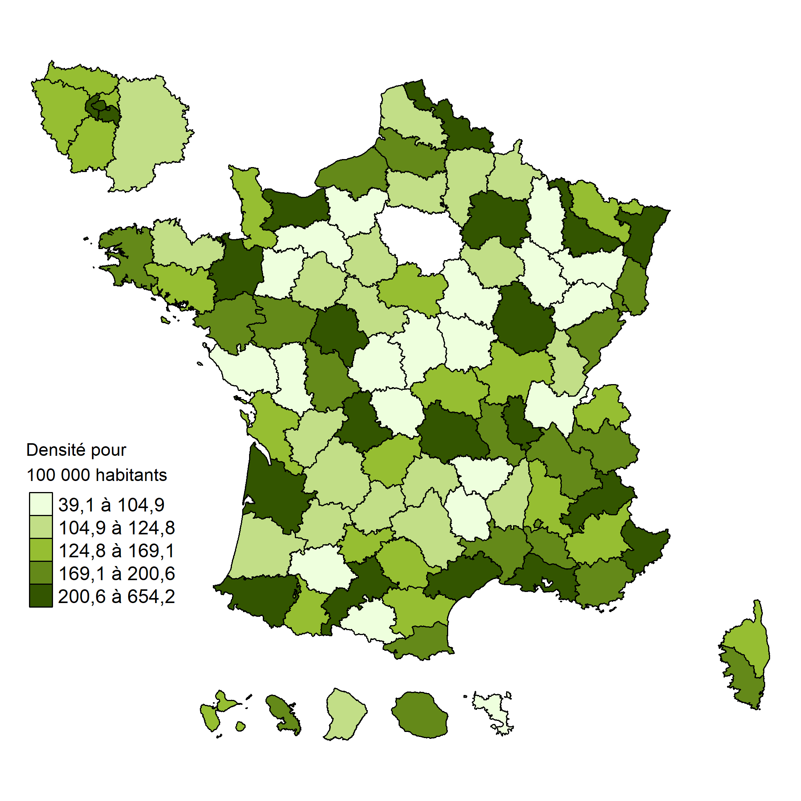
Aisne | 104 | 116 | 101 | 114
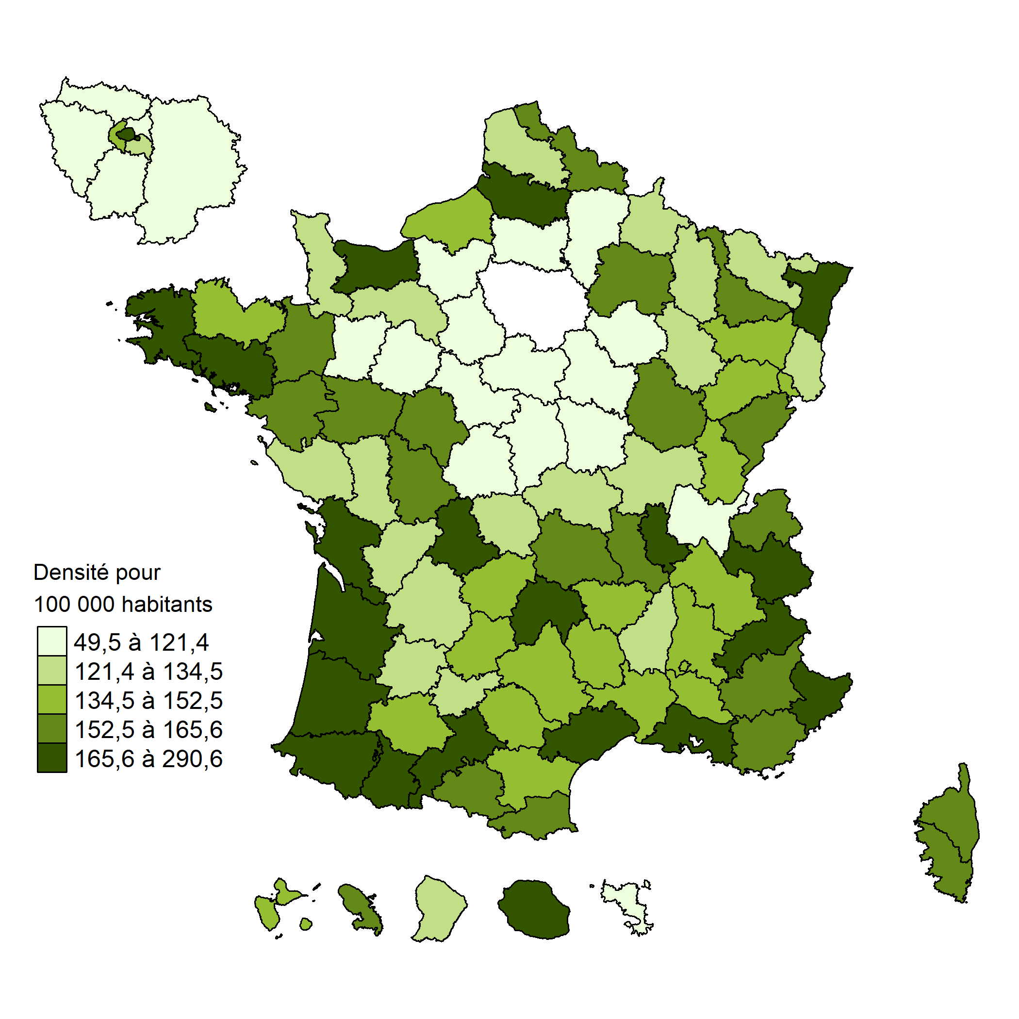
Allier | 138 | 138 | 136 | 138
Alpes-de-Haute-Provence | 183 | 116 | 175 | 119
Hautes-Alpes | 248 | 194 | 266 | 202
Alpes-Maritimes | 179 | 277 | 177 | 279
Ardèche | 125 | 116 | 123 | 109
Ardennes | 132 | 107 | 130 | 108
Ariège | 163 | 107 | 159 | 106
Aube | 118 | 118 | 114 | 114
Aude | 148 | 142 | 149 | 139
Aveyron | 142 | 118 | 141 | 114
Bouches-du-Rhône | 181 | 268 | 178 | 268
Calvados | 166 | 206 | 166 | 210
Cantal | 162 | 120 | 158 | 120
Charente | 135 | 119 | 136 | 118
Charente-Maritime | 174 | 148 | 172 | 148
Cher | 108 | 104 | 104 | 106
Corrèze | 142 | 139 | 141 | 137
Côte-d'Or | 165 | 240 | 163 | 246
Côtes-d'Armor | 140 | 120 | 138 | 122
Creuse | 144 | 88 | 143 | 89
Dordogne | 138 | 106 | 131 | 105
Doubs | 168 | 196 | 164 | 198
Drôme | 146 | 149 | 144 | 150
Eure | 94 | 70 | 92 | 72
Eure-et-Loir | 97 | 106 | 94 | 105
Finistère | 179 | 180 | 178 | 180
Corse-du-Sud | 162 | 169 | 156 | 176
Haute-Corse | 149 | 134 | 147 | 141
Gard | 151 | 168 | 148 | 171
Haute-Garonne | 180 | 247 | 175 | 247
Gers | 144 | 94 | 143 | 93
Gironde | 182 | 247 | 181 | 252
Hérault | 186 | 260 | 183 | 263
Ille-et-Vilaine | 159 | 195 | 159 | 197
Indre | 116 | 88 | 116 | 90
Indre-et-Loire | 164 | 225 | 160 | 221
Isère | 160 | 187 | 160 | 185
Jura | 150 | 97 | 142 | 101
Landes | 163 | 125 | 164 | 124
Loir-et-Cher | 121 | 116 | 120 | 116
Loire | 162 | 180 | 160 | 179
Haute-Loire | 146 | 87 | 144 | 88
Loire-Atlantique | 167 | 184 | 167 | 188
Loiret | 109 | 129 | 107 | 129
Lot | 159 | 113 | 156 | 113
Lot-et-Garonne | 129 | 122 | 131 | 121
Lozère | 136 | 92 | 137 | 89
Maine-et-Loire | 163 | 178 | 161 | 182
Manche | 139 | 120 | 134 | 124
Marne | 153 | 206 | 153 | 212
Haute-Marne | 145 | 99 | 141 | 103
Mayenne | 110 | 80 | 110 | 82
Meurthe-et-Moselle | 170 | 232 | 170 | 238
Meuse | 137 | 74 | 130 | 72
Morbihan | 162 | 147 | 166 | 149
Moselle | 127 | 143 | 125 | 143
Nièvre | 122 | 108 | 125 | 104
Nord | 164 | 196 | 163 | 197
Oise | 107 | 105 | 105 | 102
Orne | 127 | 101 | 129 | 100
Pas-de-Calais | 133 | 123 | 131 | 123
Puy-de-Dôme | 158 | 210 | 158 | 211
Pyrénées-Atlantiques | 194 | 204 | 199 | 210
Hautes-Pyrénées | 195 | 153 | 194 | 154
Pyrénées-Orientales | 176 | 173 | 173 | 170
Bas-Rhin | 173 | 233 | 170 | 237
Haut-Rhin | 134 | 172 | 134 | 172
Rhône | 179 | 280 | 175 | 282
Haute-Saône | 136 | 95 | 135 | 93
Saône-et-Loire | 129 | 135 | 129 | 138
Sarthe | 114 | 121 | 114 | 119
Savoie | 199 | 177 | 204 | 183
Haute-Savoie | 154 | 157 | 154 | 161
Paris | 243 | 626 | 239 | 635
Seine-Maritime | 146 | 184 | 145 | 187
Seine-et-Marne | 96 | 112 | 93 | 109
Yvelines | 117 | 163 | 114 | 163
Deux-Sèvres | 129 | 101 | 127 | 98
Somme | 170 | 193 | 170 | 197
Tarn | 143 | 151 | 142 | 149
Tarn-et-Garonne | 134 | 129 | 132 | 127
Var | 163 | 174 | 159 | 173
Vaucluse | 154 | 175 | 154 | 173
Vendée | 125 | 100 | 124 | 97
Vienne | 163 | 203 | 157 | 200
Haute-Vienne | 191 | 217 | 182 | 216
Vosges | 145 | 105 | 145 | 104
Yonne | 114 | 104 | 112 | 103
Territoire de Belfort | 154 | 196 | 149 | 194
Essonne | 111 | 132 | 110 | 133
Hauts-de-Seine | 150 | 245 | 145 | 242
Seine-Saint-Denis | 108 | 138 | 105 | 140
Val-de-Marne | 130 | 253 | 128 | 255
Val-d'Oise | 105 | 137 | 101 | 137
Guadeloupe | 149 | 154 | 150 | 152
Martinique | 146 | 160 | 145 | 163
Guyane | 141 | 80 | 144 | 83
Réunion | 171 | 168 | 169 | 173
Mayotte | 46 | 37 | 49 | 37

recours hospitalisa 10000hab
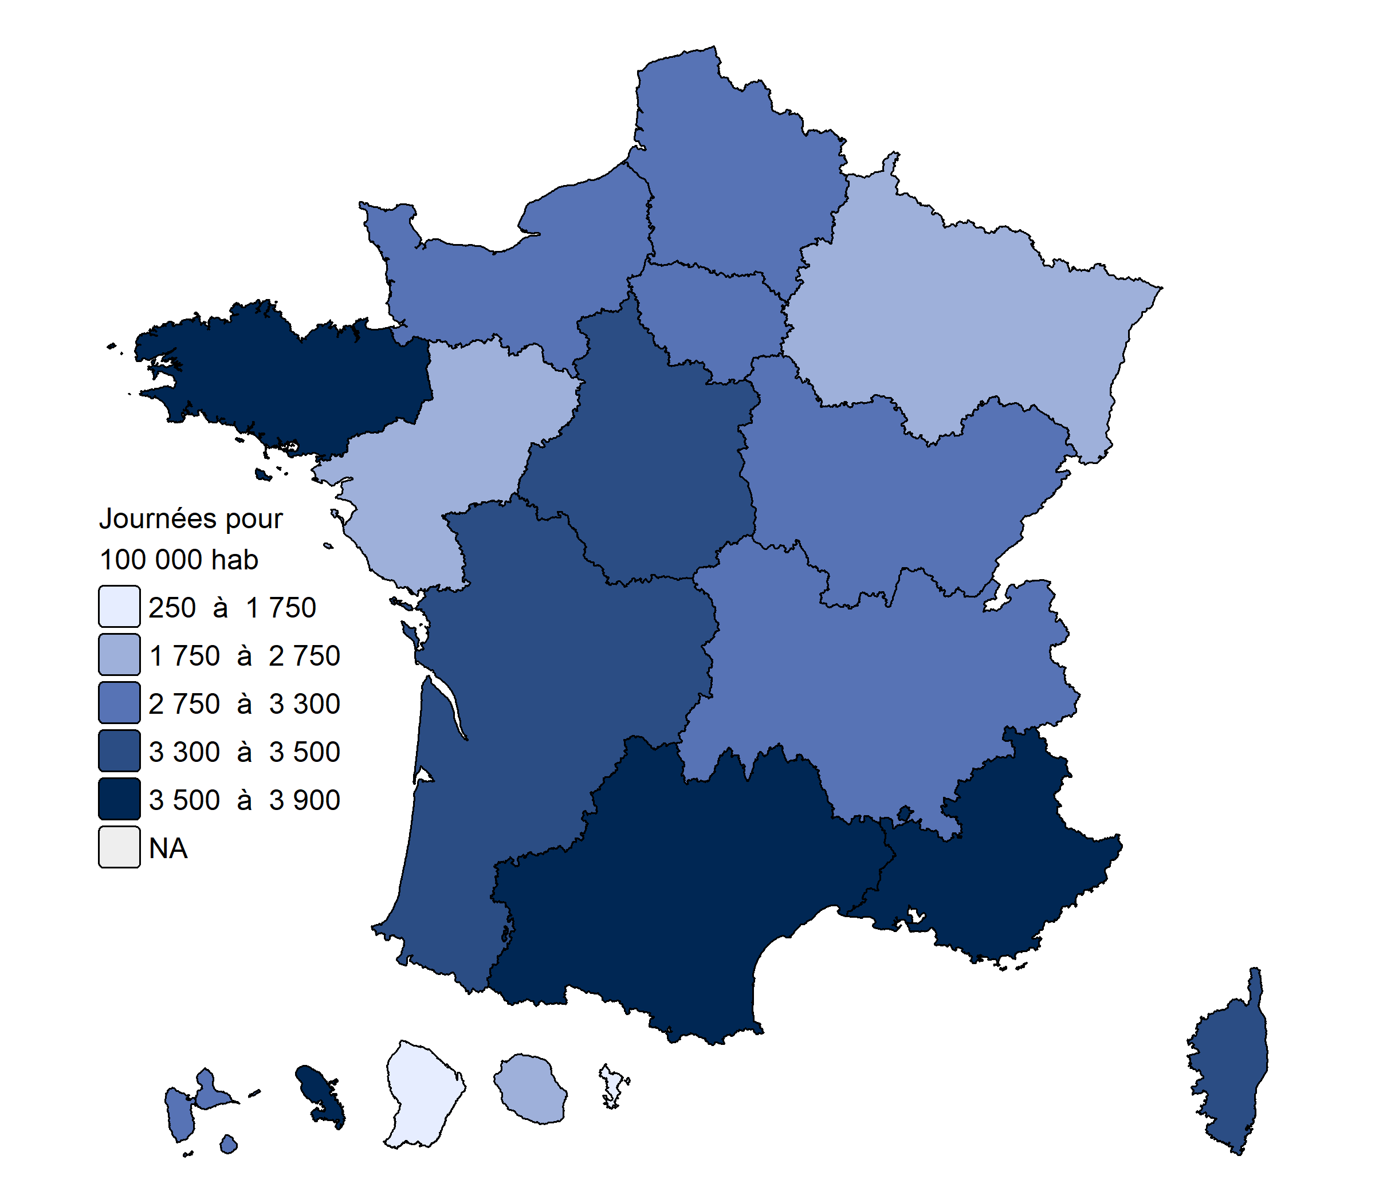
Région | Chirurgie | Médecine | SMR | PSY
ILE-DE-FRANCE | 306 | 699 | 6,095 | 2,969
CENTRE-VAL DE LOIRE | 341 | 695 | 4,877 | 3,309 | Carte 1 ● Taux de recours standardisés en nombre de séjours en hospitalisation complète pour 10 000 habitants en 2023
BOURGOGNE-FRANCHE-COMTÉ | 350 | 767 | 5,018 | 3,241
NORMANDIE | 360 | 787 | 5,513 | 3,029
HAUTS-DE-FRANCE | 383 | 880 | 4,983 | 2,845 |  | Chirurgie | Médecine
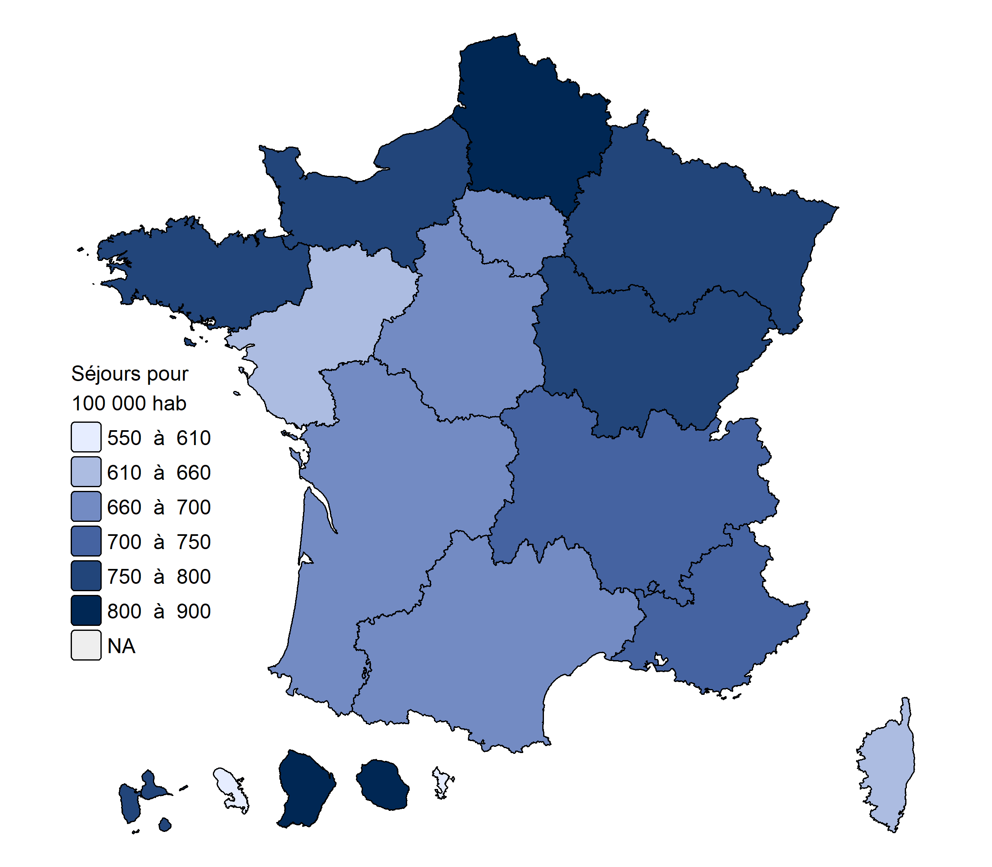
GRAND EST | 357 | 756 | 4,632 | 2,599
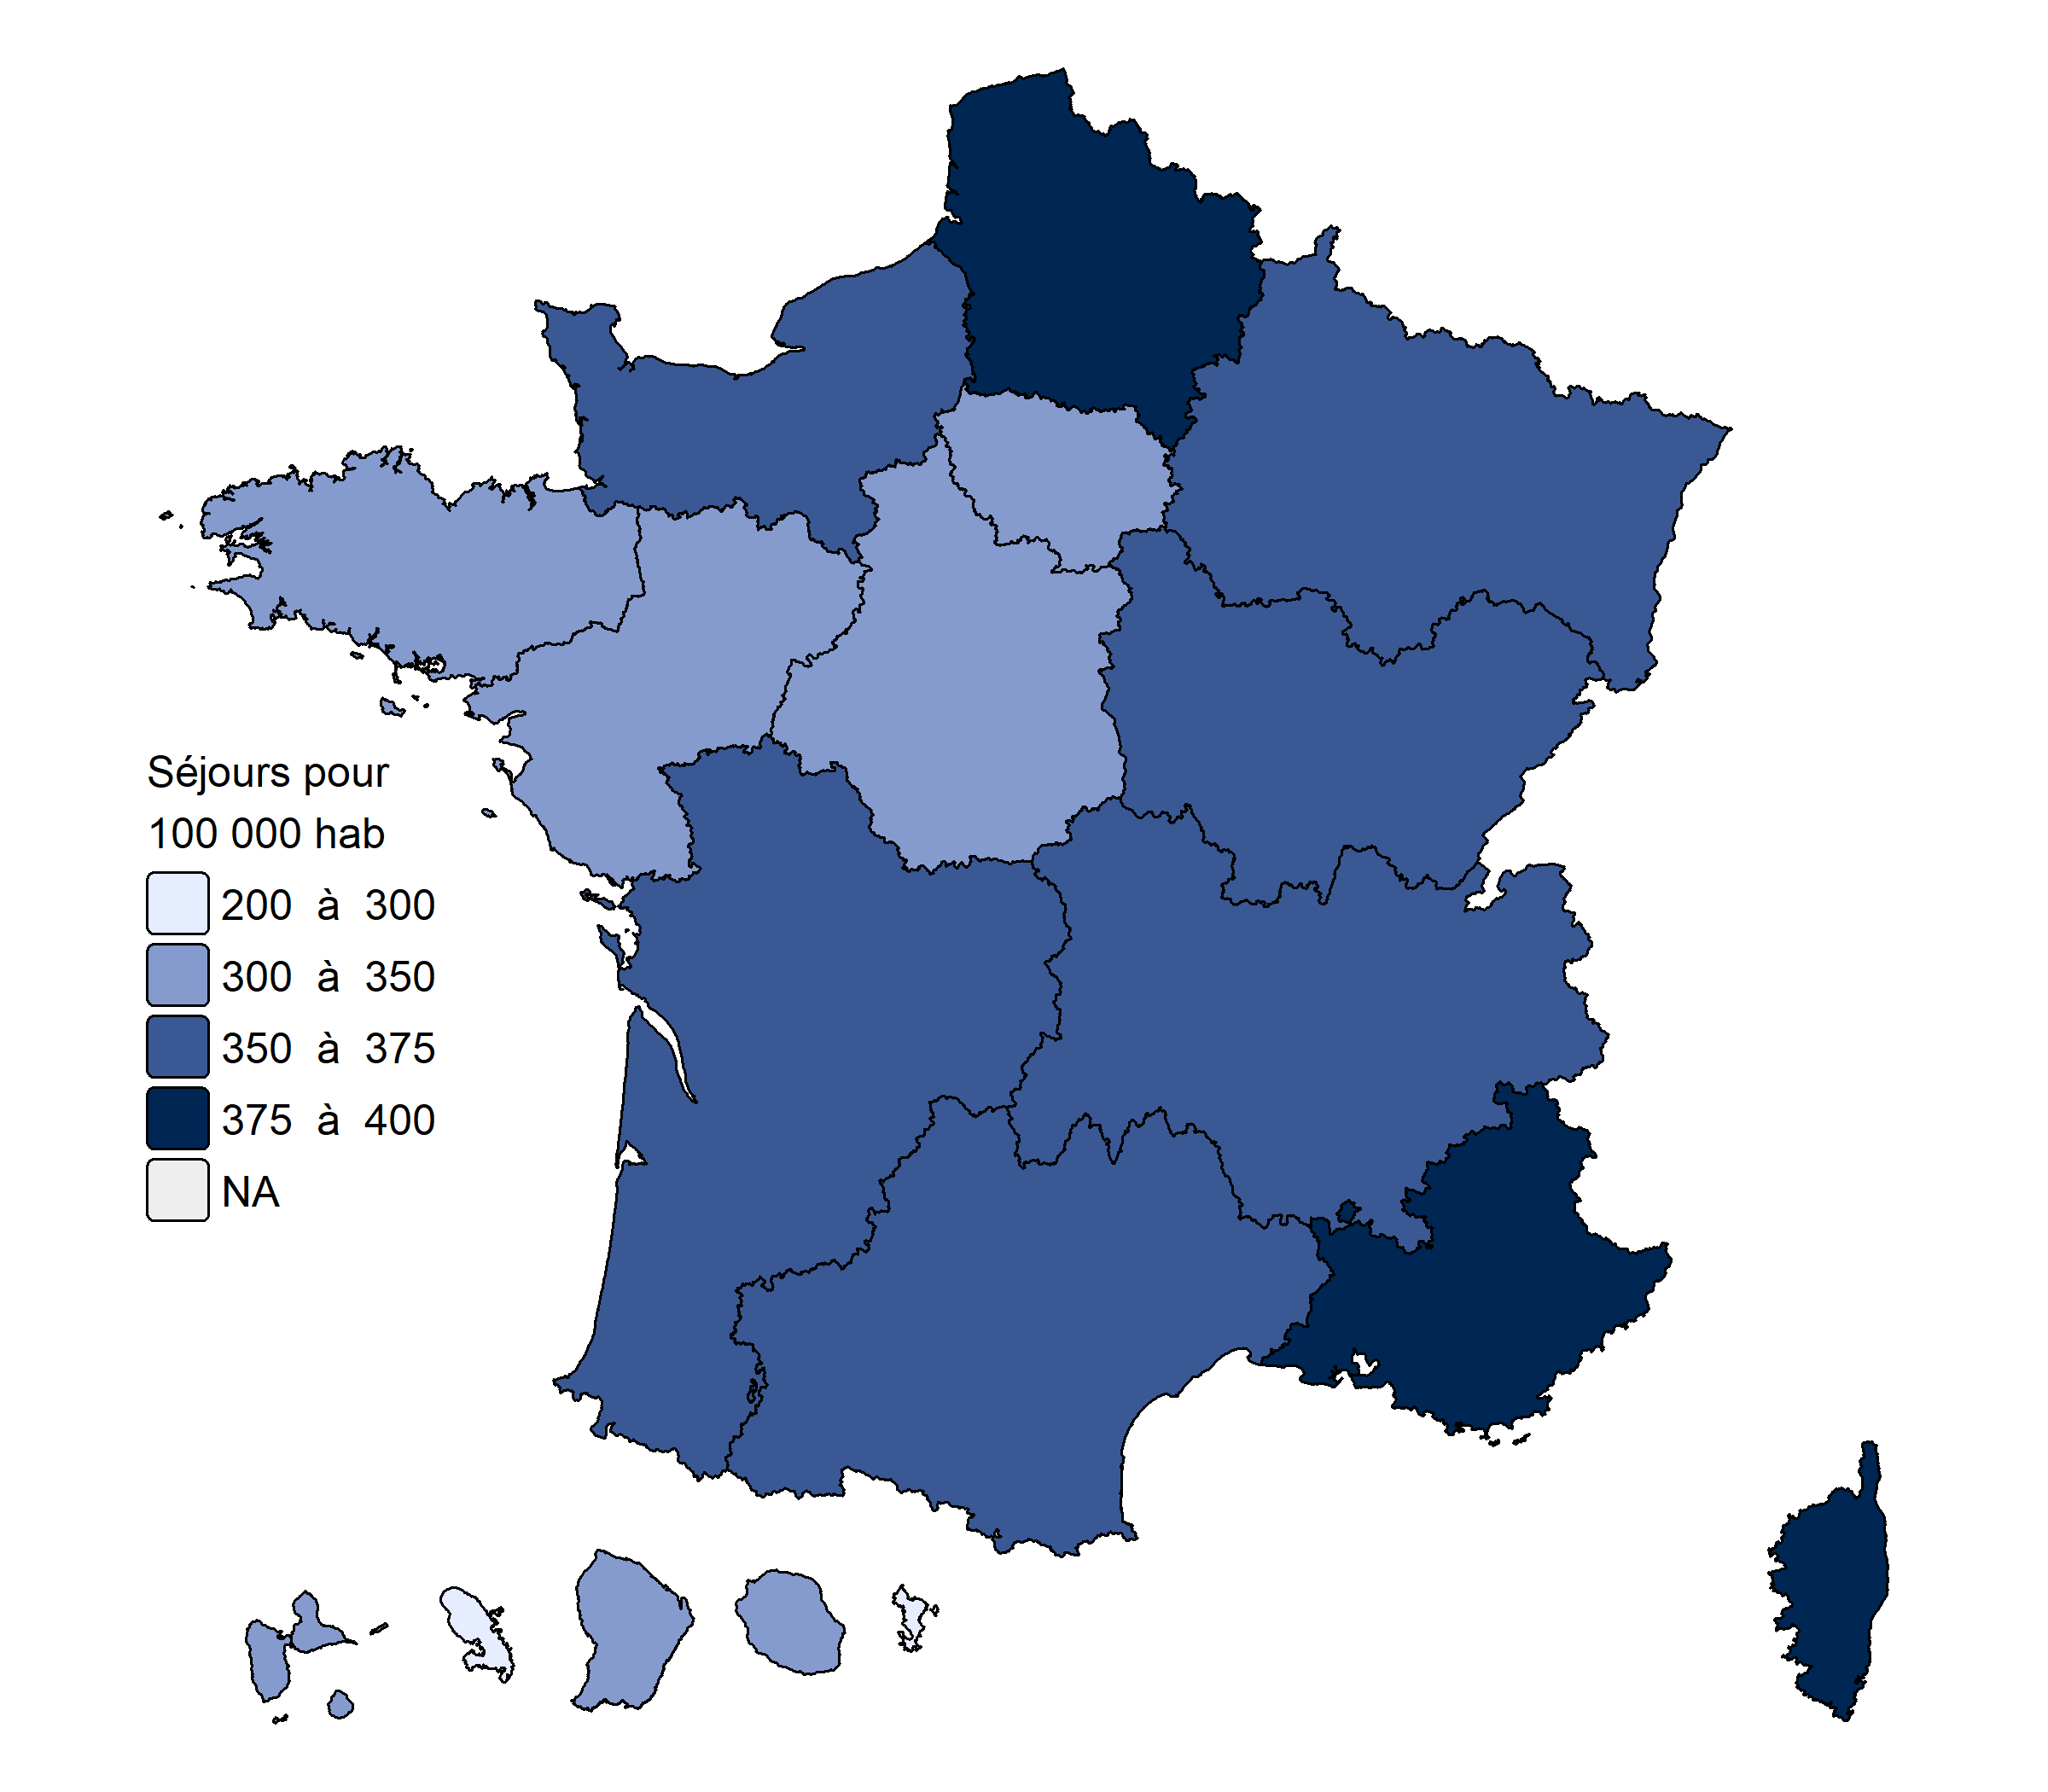
PAYS DE LA LOIRE | 342 | 654 | 4,035 | 2,517
BRETAGNE | 335 | 759 | 4,570 | 3,885
NOUVELLE-AQUITAINE | 359 | 662 | 4,404 | 3,435
OCCITANIE | 373 | 666 | 5,629 | 3,793
AUVERGNE-RHÔNE-ALPES | 366 | 707 | 4,657 | 3,120
PROVENCE-ALPES-CÔTE D'AZUR | 389 | 738 | 6,511 | 3,875
CORSE | 399 | 634 | 6,982 | 3,486
GUADELOUPE | 302 | 751 | 7,489 | 3,029
MARTINIQUE | 277 | 604 | 4,110 | 3,696
GUYANE | 304 | 895 | 7,068 | 1,680
LA RÉUNION | 338 | 887 | 7,622 | 2,588
MAYOTTE | 200 | 569 | 1,541 | 270

 |  |  |  |  | Carte 2 ● Taux de recours standardisés en SMR en nombre de journées pour 10 000 habitants en 2023

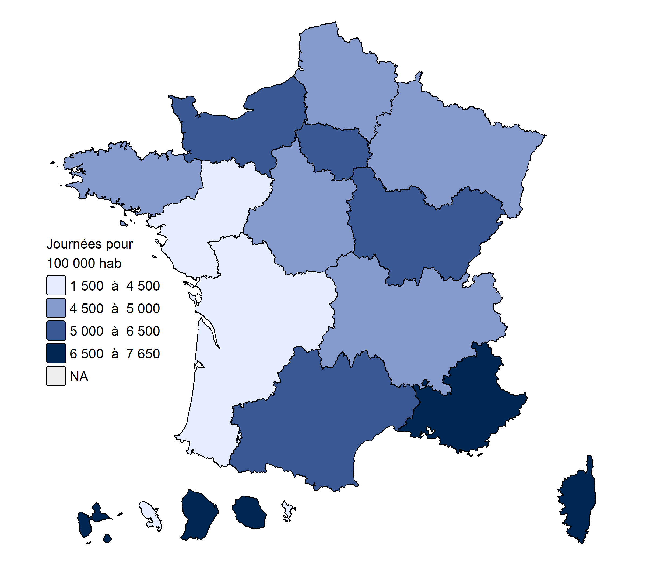

 |  |  |  |  | Carte 3 ● Taux de recours standardisés en psychiatrie en nombre de journées pour 10 000 habitants en 2023

% chirurgie ambulatoire
région | taux %
Auvergne-Rhône-Alpes | 63.7%
Bourgogne-Franche-Comté | 63.3%
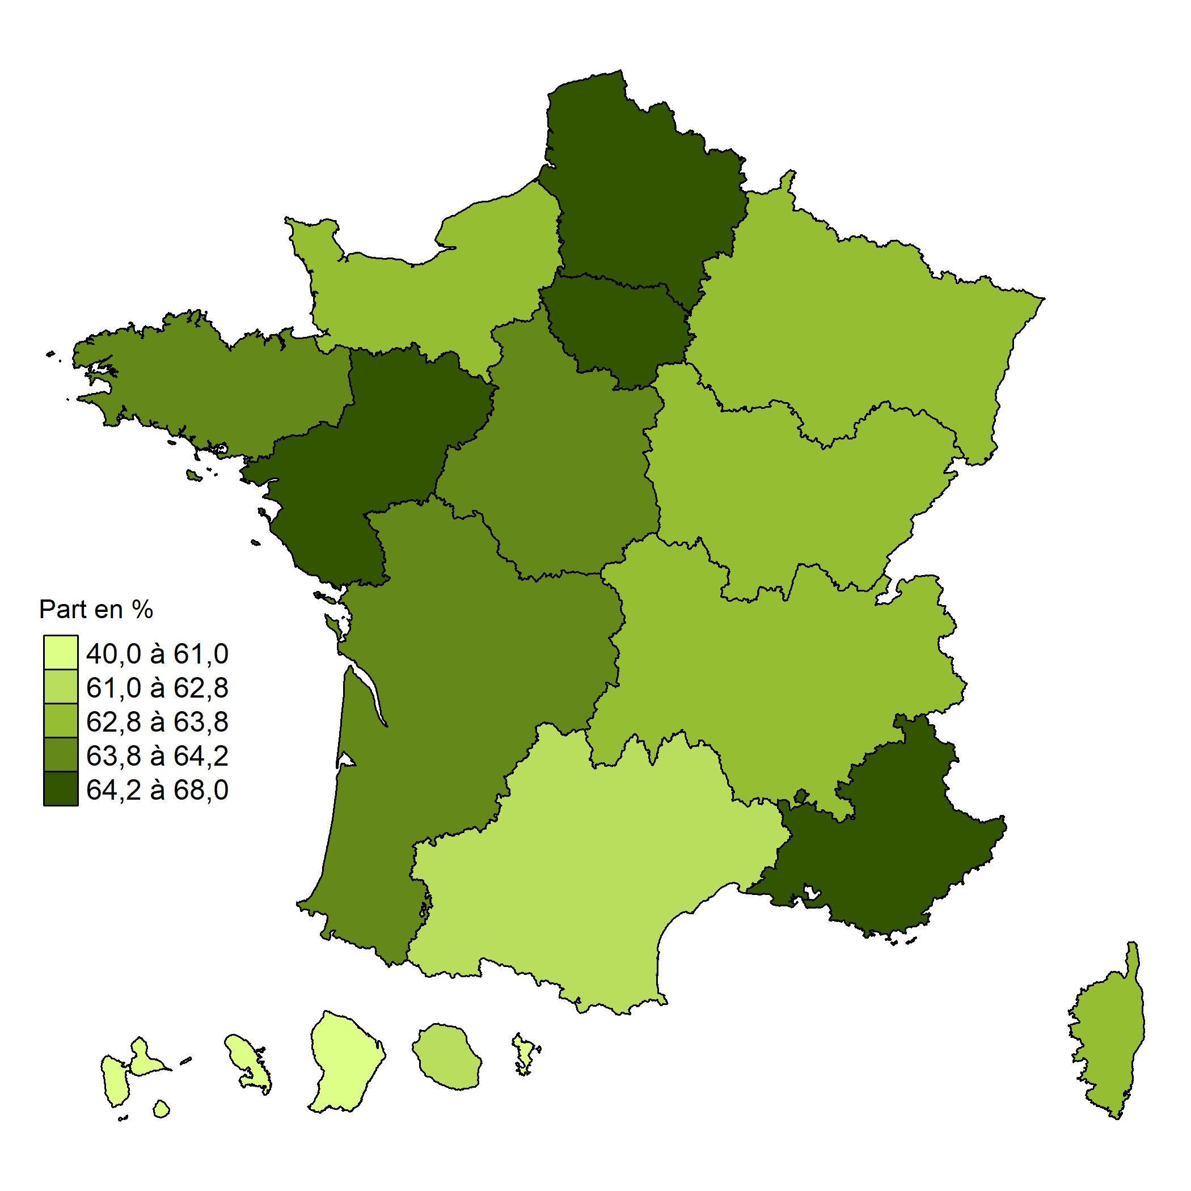
Bretagne | 64.0%
Centre-Val-de-Loire | 63.9%
Corse | 63.8%
Grand-Est | 62.8%
Hauts-de-France | 64.3%
Ile-de-France | 66.7%
Normandie | 62.8%
Nouvelle Aquitaine | 64.1%
Occitanie | 62.2%
Pays de la Loire | 68.0%
Provence-Alpes-Côte d'Azur | 65.2%
ZZ-Guadeloupe | 60.3%
ZZ-Guyane | 40.0%
ZZ-Martinique | 56.4%
ZZ-Réunion | 62.1%
ZZ-Mayotte | 54.5%
France | 64.4%

maison de santé PPFNL
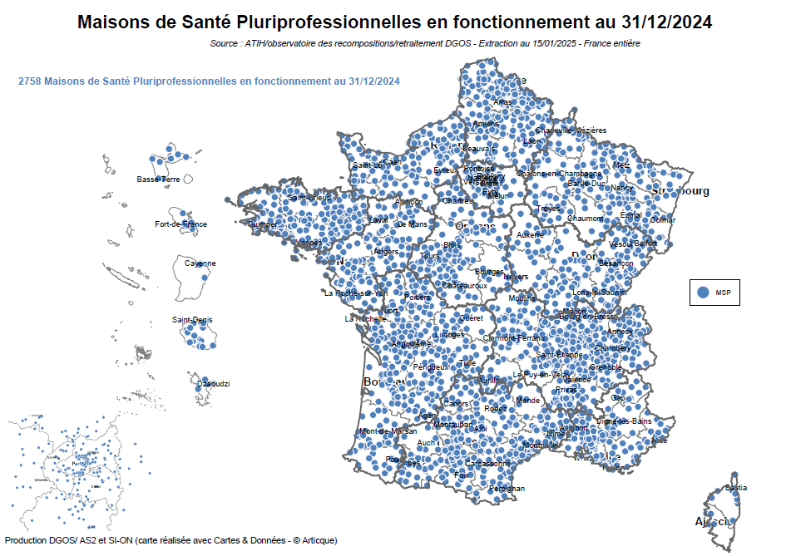

centre de santé PPFNL
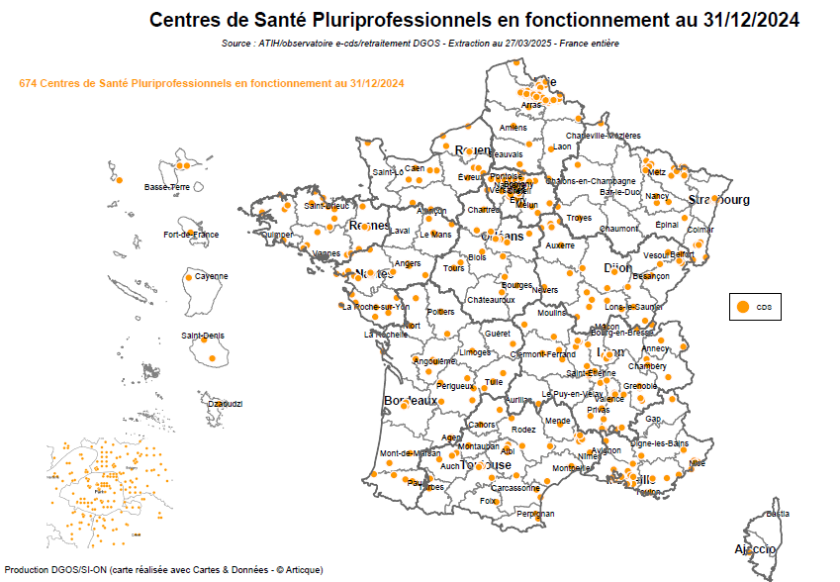

couverture de pop par une CPTS
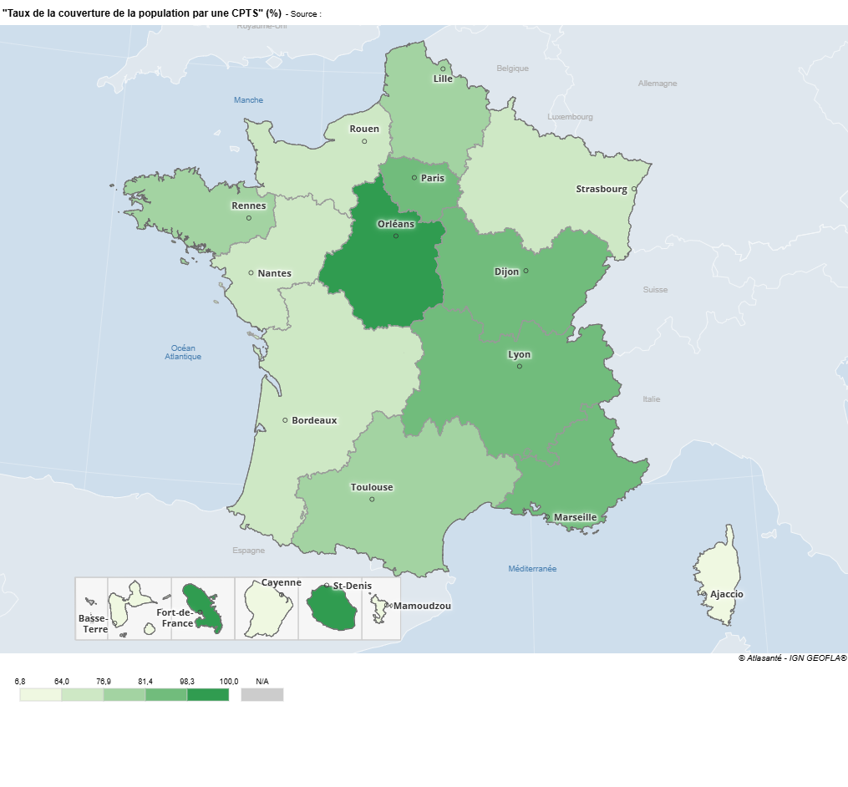
Libellé Région | Taux de la couverture de la population par une CPTS
Auvergne-Rhône-Alpes | 81.4%
Bourgogne-Franche-Comté | 87.8%
Bretagne | 77.4%
Centre-Val de Loire | 98.3%
Corse | 6.8%
Grand Est | 72.9%
Guadeloupe | 23.4%
Guyane | 63.0%
Hauts-de-France | 79.1%
Île-de-France | 83.4%
La Réunion | 100.0%
Martinique | 100.0%
Mayotte | 12.0%
Normandie | 64.0%
Nouvelle-Aquitaine | 68.8%
Occitanie | 76.9%
Pays de la Loire | 72.3%
Provence Alpes Côte d'Azur | 92.7%

